关系图
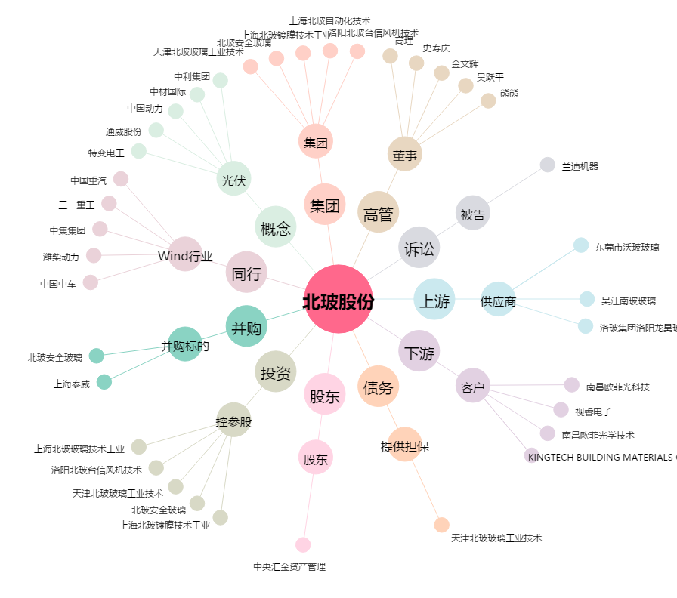
北玻股份[002613.SZ] - 关系概览图

